关系图
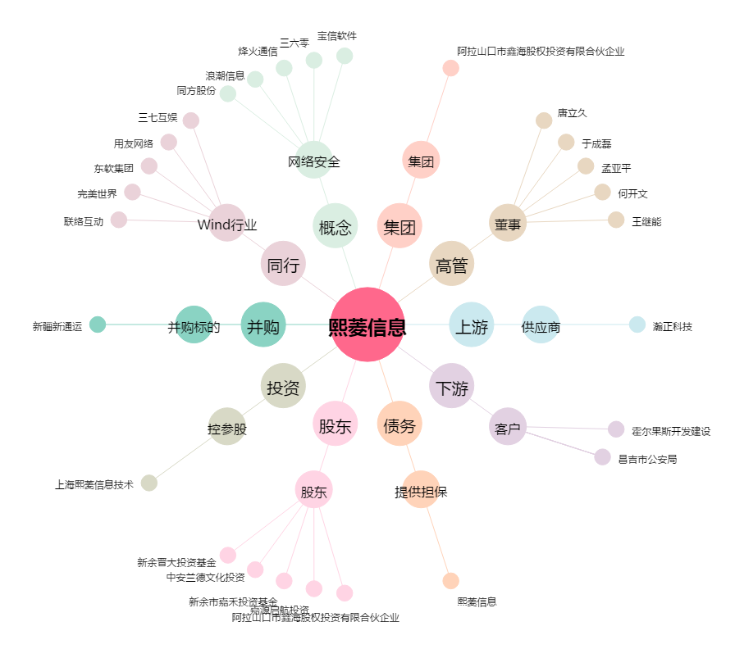
熙菱信息[300588.SZ] - 关系概览图

